Biseccion
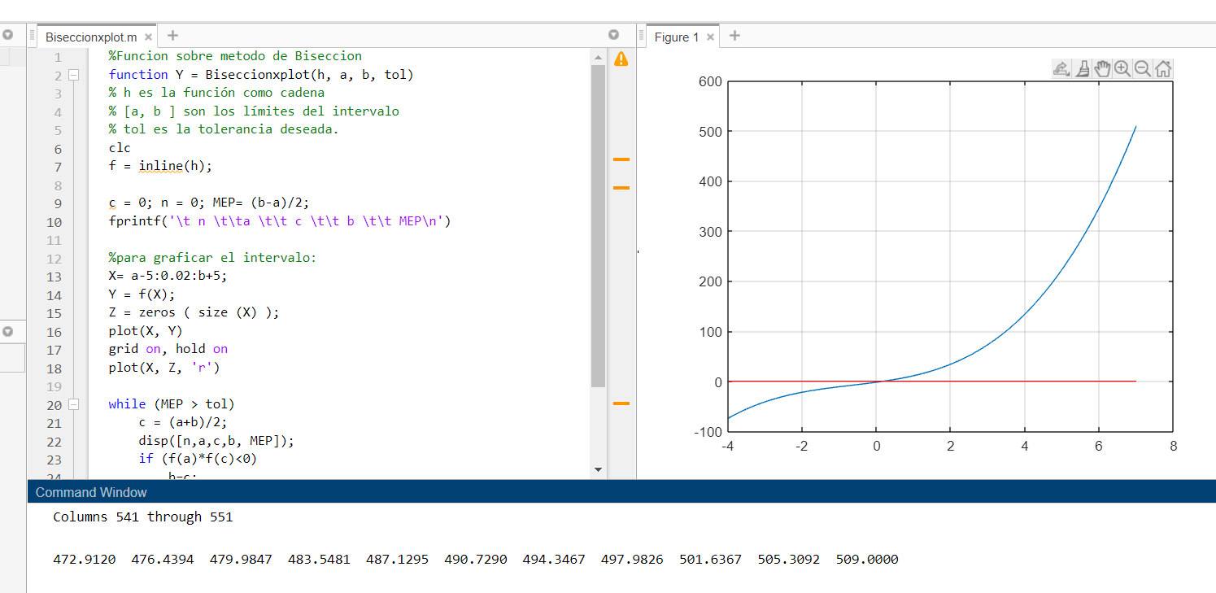
f(x)=x^3 + 2x^2 +10x -20

iteracion | Xa | Xb | Xr | f(Xa) | f(Xr) | f(Xa)f(Xr) | Ea(%) | Et(%)
1 | 0 | 1.4 | 0.7 | -20 | -11.677 | 233.54 |  | 30
2 | 0.7 | 1.4 | 1.05 | -11.677 | -6.137375 | 71.666127875 | 33.333333333 | 5
3 | 1.05 | 1.4 | 1.225 | -6.137375 | -2.910484375 | 17.862734041 | 14.285714286 | 22.5
4 | 1.225 | 1.4 | 1.3125 | -2.910484375 | -1.1687011719 | 3.4014864998 | 6.6666666667 | 31.25
5 | 1.3125 | 1.4 | 1.35625 | -1.1687011719 | -0.26396655273 | 0.30849801952 | 3.2258064516 | 35.625
6 | 1.35625 | 1.4 | 1.378125 | -0.26396655273 | 0.19708132935 | -0.052022879116 | 1.5873015873 | 37.8125
7 | 1.35625 | 1.378125 | 1.3671875 | -0.26396655273 | -0.034172534943 | 0.009020406247 | 0.8 | 36.71875
8 | 1.3671875 | 1.378125 | 1.37265625 | -0.034172534943 | 0.081271425724 | -0.0027772506354 | 0.3984063745 | 37.265625
9 | 1.3671875 | 1.37265625 | 1.369921875 | -0.034172534943 | 0.023503763855 | -0.0008031831916 | 0.1996007984 | 36.9921875
10 | 1.3671875 | 1.369921875 | 1.3685546875 | -0.034172534943 | -0.0053457982615 | 0.00018267947789 | 0.0999000999 | 36.85546875
11 | 1.3685546875 | 1.369921875 | 1.3692382812 | -0.0053457982615 | 0.0090761286588 | -4.8519152805E-05 | 0.049925112331 | 36.923828125
12 | 1.3685546875 | 1.3692382812 | 1.3688964844 | -0.0053457982615 | 0.0018644517841 | -9.9669831058E-06 | 0.024968789014 | 36.889648438
13 | 1.3685546875 | 1.3688964844 | 1.3687255859 | -0.0053457982615 | -0.0017408515774 | 9.3062413358E-06 | 0.012485953303 | 36.872558594
14 | 1.3687255859 | 1.3688964844 | 1.3688110352 | -0.0017408515774 | 6.1755516793E-05 | -1.0750718882E-07 | 0.006242586928 | 36.881103516
15 | 1.3687255859 | 1.3688110352 | 1.3687683105 | -0.0017408515774 | -0.0008395591767 | 1.4615479171E-06 | 0.0031213908918 | 36.876831055
16 | 1.3687683105 | 1.3688110352 | 1.3687896729 | -0.0008395591767 | -0.00038890461658 | 3.2650843971E-07 | 0.0015606710886 | 36.878967285
17 | 1.3687896729 | 1.3688110352 | 1.368800354 | -0.00038890461658 | -0.00016357524655 | 6.3615168543E-08 | 0.00078032945509 | 36.8800354
18 | 1.368800354 | 1.3688110352 | 1.3688056946 | -0.00016357524655 | -5.091003905E-05 | 8.3276221897E-09 | 0.00039016320526 | 36.880569458
19 | 1.3688056946 | 1.3688110352 | 1.3688083649 | -5.091003905E-05 | 5.422695331E-06 | -2.7606963106E-10 | 0.00019508122207 | 36.880836487

f(x)= X^4+3x^3-2
iteracion | Xa | Xb | Xr | f(Xa) | f(Xr) | f(Xa)f(Xr) | Ea(%) | Et(%)
1 | 0 | 1.4 | 0.7 | -2 | -0.7309 | 1.4618 |  | 30
2 | 0.7 | 1.4 | 1.05 | -0.7309 | 2.68838125 | -1.9649378556 | 33.333333333 | 5
3 | 0.7 | 1.05 | 0.875 | -0.7309 | 0.59594726562 | -0.43557785645 | 20 | 12.5
4 | 0.7 | 0.875 | 0.7875 | -0.7309 | -0.15028708496 | 0.1098448304 | 11.111111111 | 21.25
5 | 0.7875 | 0.875 | 0.83125 | -0.15028708496 | 0.20057141266 | -0.030143292935 | 5.2631578947 | 16.875
6 | 0.7875 | 0.83125 | 0.809375 | -0.15028708496 | 0.019775428867 | -0.0029719915583 | 2.7027027027 | 19.0625
7 | 0.7875 | 0.809375 | 0.7984375 | -0.15028708496 | -0.06657307052 | 0.010005072705 | 1.3698630137 | 20.15625
8 | 0.7984375 | 0.809375 | 0.80390625 | -0.06657307052 | -0.023731173187 | 0.0015798570661 | 0.68027210884 | 19.609375
9 | 0.80390625 | 0.809375 | 0.806640625 | -0.023731173187 | -0.0020613416418 | 4.89180555E-05 | 0.33898305085 | 19.3359375
10 | 0.806640625 | 0.809375 | 0.8080078125 | -0.0020613416418 | 0.0088361284949 | -1.8214279619E-05 | 0.16920473773 | 19.19921875
11 | 0.806640625 | 0.8080078125 | 0.80732421875 | -0.0020613416418 | 0.0033821706188 | -6.9718091363E-06 | 0.08467400508 | 19.267578125
12 | 0.806640625 | 0.80732421875 | 0.80698242187 | -0.0020613416418 | 0.00065910953272 | -1.3586499263E-06 | 0.04235493435 | 19.301757813
13 | 0.806640625 | 0.80698242187 | 0.80681152344 | -0.0020613416418 | -0.00070144220024 | 1.4459120167E-06 | 0.021181952976 | 19.318847656
14 | 0.80681152344 | 0.80698242187 | 0.80689697266 | -0.00070144220024 | -2.1247881836E-05 | 1.4904160985E-08 | 0.010589854919 | 19.310302734
15 | 0.80689697266 | 0.80698242187 | 0.80693969727 | -2.1247881836E-05 | 0.00031891043697 | -6.7761712809E-09 | 0.0052946471118 | 19.306030273
16 | 0.80689697266 | 0.80693969727 | 0.80691833496 | -2.1247881836E-05 | 0.00014882618063 | -3.1622411001E-09 | 0.002647393641 | 19.308166504
17 | 0.80689697266 | 0.80691833496 | 0.80690765381 | -2.1247881836E-05 | 6.3787875184E-05 | -1.3553572345E-09 | 0.0013237143425 | 19.309234619
18 | 0.80689697266 | 0.80690765381 | 0.80690231323 | -2.1247881836E-05 | 2.1269678124E-05 | -4.5193560746E-10 | 0.0006618615518 | 19.309768677
19 | 0.80689697266 | 0.80690231323 | 0.80689964294 | -2.1247881836E-05 | 1.0818506979E-08 | -2.2987035793E-13 | 0.00033093187105 | 19.310035706

f(x)=X^3-2x-5
iteracion | Xa | Xb | Xr | f(Xa) | f(Xr) | f(Xa)f(Xr) | Ea(%) | Et(%)
1 | 0 | 1.4 | 0.7 | -5 | -3.257 | 16.285 |  | 30
2 | 0.7 | 1.4 | 1.05 | -3.257 | -1.742375 | 5.674915375 | 33.333333333 | 5
3 | 1.05 | 1.4 | 1.225 | -1.742375 | -0.711734375 | 1.2401081816 | 14.285714286 | 22.5
4 | 1.225 | 1.4 | 1.3125 | -0.711734375 | -0.11401367188 | 0.081147449493 | 6.6666666667 | 31.25
5 | 1.3125 | 1.4 | 1.35625 | -0.11401367188 | 0.20720532227 | -0.023624239624 | 3.2258064516 | 35.625
6 | 1.3125 | 1.35625 | 1.334375 | -0.11401367188 | 0.044680267334 | -0.0050941613391 | 1.6393442623 | 33.4375
7 | 1.3125 | 1.334375 | 1.3234375 | -0.11401367188 | -0.035141666412 | 0.0040066304235 | 0.82644628099 | 32.34375
8 | 1.3234375 | 1.334375 | 1.32890625 | -0.035141666412 | 0.0046500687599 | -0.00016341116516 | 0.41152263374 | 32.890625
9 | 1.3234375 | 1.32890625 | 1.326171875 | -0.035141666412 | -0.015275545418 | 0.00053680812136 | 0.20618556701 | 32.6171875
10 | 1.326171875 | 1.32890625 | 1.3275390625 | -0.015275545418 | -0.0053201826438 | 8.1268691609E-05 | 0.10298661174 | 32.75390625
11 | 1.3275390625 | 1.32890625 | 1.3282226563 | -0.0053201826438 | -0.00033691897895 | 1.7924705042E-06 | 0.051466803911 | 32.822265625
12 | 1.3282226563 | 1.32890625 | 1.3285644531 | -0.00033691897895 | 0.0021561092614 | -7.2643413087E-07 | 0.02572678158 | 32.856445313
13 | 1.3282226563 | 1.3285644531 | 1.3283935547 | -0.00033691897895 | 0.00090947874896 | -3.0642065148E-07 | 0.012865045671 | 32.839355469
14 | 1.3282226563 | 1.3283935547 | 1.3283081055 | -0.00033691897895 | 0.0002862507888 | -9.6443323488E-08 | 0.0064329366356 | 32.830810547
15 | 1.3282226563 | 1.3283081055 | 1.3282653809 | -0.00033691897895 | -2.5341368889E-05 | 8.5379881312E-09 | 0.0032165717778 | 32.826538086
16 | 1.3282653809 | 1.3283081055 | 1.3282867432 | -2.5341368889E-05 | 0.00013045289147 | -3.3058548454E-09 | 0.0016082600235 | 32.828674316
17 | 1.3282653809 | 1.3282867432 | 1.328276062 | -2.5341368889E-05 | 5.2555306675E-05 | -1.3318234135E-09 | 0.00080413647804 | 32.827606201
18 | 1.3282653809 | 1.328276062 | 1.3282707214 | -2.5341368889E-05 | 1.3606855241E-05 | -3.4481633807E-10 | 0.00040206985561 | 32.827072144
19 | 1.3282653809 | 1.3282707214 | 1.3282680511 | -2.5341368889E-05 | -5.8672852372E-06 | 1.4868503957E-10 | 0.00020103533196 | 32.826805115

